Hoja1
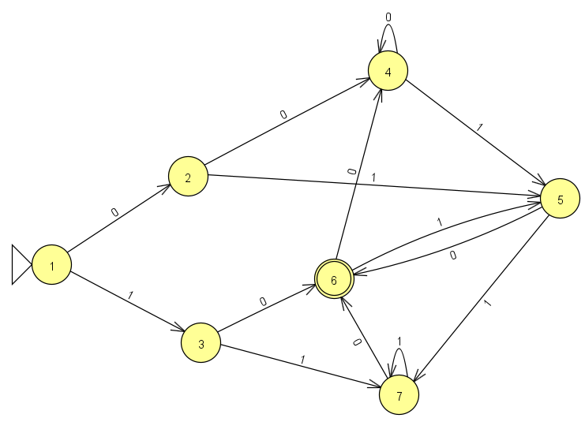
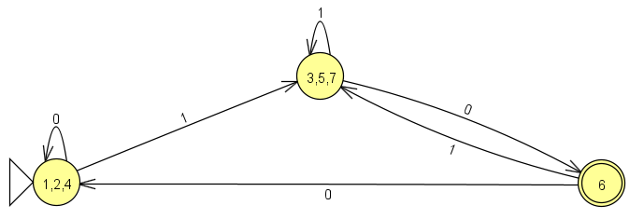
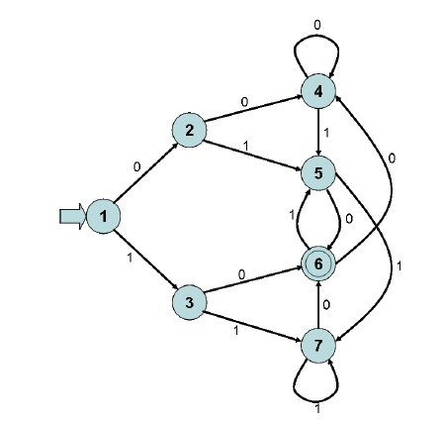
Minimización de autómatas |  |  |  |  |  |  |  |  |  | Editores :

1. Obten la tabla de transiciones |  |  |  |  |  |  |  |  |  | Cordero Hernández Marco Ricardo
Estados/ alfabeto | 0 | 1
1 | 2 | 3
2 | 4 | 5
3 | 6 | 7
4 | 4 | 5
5 | 6 | 7
*6 | 4 | 5
7 | 6 | 7

2. Construye una tabla con todos los pares de estados alcanzables

 | 1 | 2 | 3 | 4 | 5 | 6 | 7
1 | - | - | - | - | - | - | -
2 |  | - | - | - | - | - | -
3 | x1 | x1 | - | - | - | - | -
4 |  |  |  | - | - | - | -
5 | x1 | x1 |  | x1 | - | - | -
6 | x | x | x | x | x | - | -
7 | x1 | x1 |  | x1 |  | x | -

3. Para cada {p, q} realiza {δ(p, a), δ(q, a)}

{p, q} | {δ(p, 0), δ(q, 0)} | {δ(p, 1), δ(q, 1)} | ronda 1 | ronda 2 | ronda 3 | ronda 4
{1,2} | {2,4} | {3,5}
{1,3} | {2,6} | {3,7} | x1
{1,4} | {2.4} | {3,5} |  |  |  |  |  | Estados/ alfabeto | 0 | 1
{1,5} | {2,6} | {3,7} | x1 |  |  |  |  | 1 | 2 | 3
{1,7} | {2,6} | {3,7} | x1 |  |  |  |  | 2 | 4 | 5
{2,3} | {4,6} | {5,7} | x1 |  |  |  |  | 3 | 6 | 7
{2,4} | {4,4} | {5,5} |  |  |  |  |  | 4 | 4 | 5
{2,5} | {4,6} | {5,7} | x1 |  |  |  |  | 5 | 6 | 7
{2,7} | {4,6} | {5,7} | x1 |  |  |  |  | *6 | 4 | 5
{3,4} | {6,4} | {7,5} |  |  |  |  |  | 7 | 6 | 7
{3,5} | {6,6} | {7,7}
{3,7} | {6,6} | {7,7}
{4,5} | {4,6} | {5,7} | x1
{4,7} | {4,6} | {5,7} | x1
{5,7} | {6,6} | {7,7}
 |  |  |  |  | *cuando en una ronda, la tabla no tiene nuevos estados no equivalentes marcados, el algoritmo termina, los estados sin marcar en la tabla son equivalentes.

4. Partición de los estados por la relación de estados equivalentes

Q={{1,2,4},{3,5,7},{6}}
F = {6}
inicial = {1,2,4}

5. Dibuja el autómata original y el minimizado en JFLAP

Original |  |  |  |  |  | Minimizado

